상품제안서
우승트로피 / W7)96-MB303(금.은.동) | 상품코드: S17635

 |  |  |  |  |  |  | 02-713-8555 | www.synergygift.co.kr
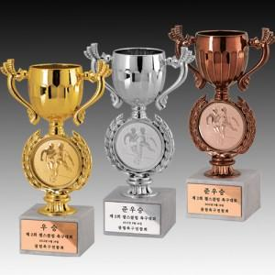

【상세/제작정보】

【인쇄/포장옵션】 | 풀칼라 / 별도문의

【공급단가】 | 수량 | 18~ | 50~ | 100~ | 500~ | 1,000~
*VAT별도 | 단가 | 18,900원 | 18,200원 | 17,500원 | 16,800원 | 16,380원

【상품 URL】 | https://www.synergygift.co.kr:443/src/goods_detail.php?gdno=8140

